Main
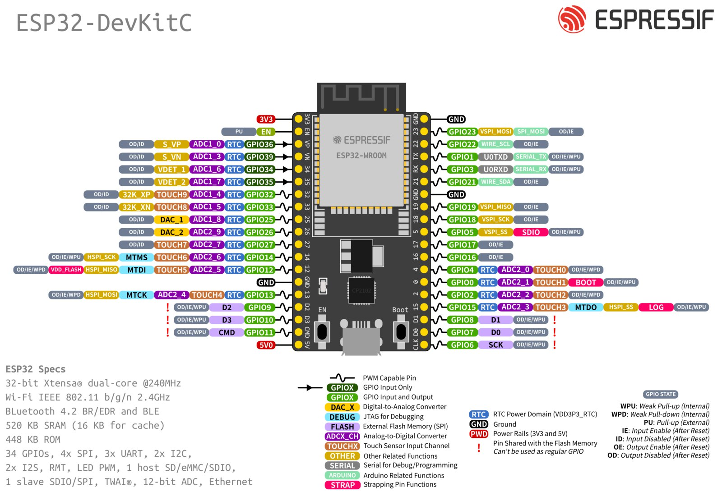
Buzzer | Gimball | TFT Display | TFT Display

 | Gimball 3v |  | TFT GND

 | Gimball Trot Sig
 | Gimball Yaw Sig
 | Gimball Pitch Sig
 | Gimball Roll Sig
Buzzer sig
 |  |  | TFT_BL

 |  | TFT_SCLK | TFT_MISO
 |  | TFT_RST
 | Gimball GND
 |  | TFT_MOSI | TFT_DC
 |  |  | TFT_CS

 |  | 5V TFT

Display
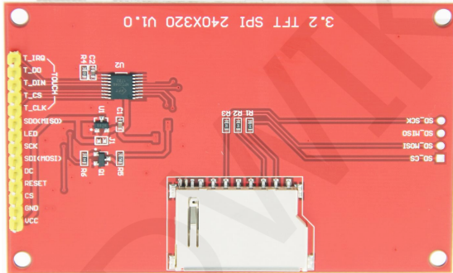
 | Display pin name | ESP Pin
 | unused | -
 | unused | -
 | unused | -
 | unused | -
 | unused | -
 | TFT_MISO | 16
 | TFT_BL | 5
 | TFT_SCLK | 14
 | TFT_MOSI | 13
 | TFT_DC | 2
 | TFT_RST | 12
 | TFT_CS | 15
 | GND | GND
 | VCC | 5V

TFT_MISO
TFT_MOSI
TFT_SCLK
TFT_CS
TFT_DC | Data/command
TFT_RST | Reset
TFT_BL | Led

